Hoja1
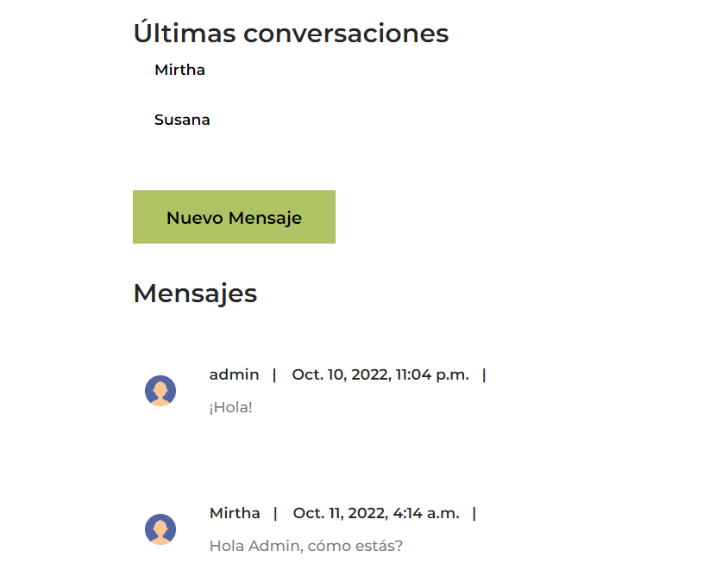
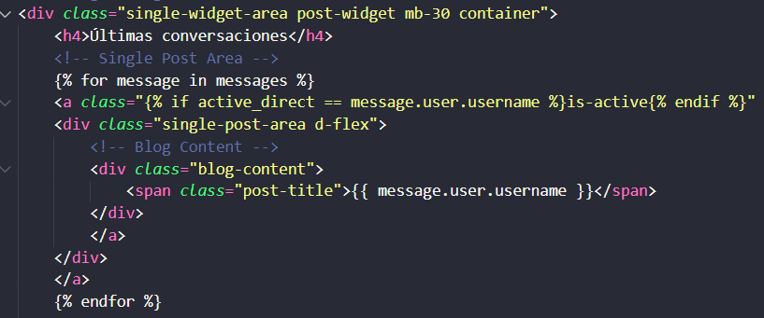
Nombre del Proyecto: | Proyecto Final -Bueno Food Blog | Integrantes: | Nadia Cabral -Mónica Mosquera

Prueba # | Fecha | Acción | Resultados esperados | Resultados actuales | Aprobado?
1 | 2022-10-09 | Cargar avatar | Que cargue el avatar en el template | Permite subir el avatar, pero no aparece la imagen una vez logueado | x | Cargar Avatar
2 | 2022-10-11 | Cargar avatar | Que cargue el avatar en el template | Se cambia el valor del diccionario por el correcto, en este caso 'imagen' y no 'avatar' en el template padre.html Carga el avatar sólo al subirlo y cuando se dirige a otra página desaparece | x | Cargar Avatar
1 | 2022-10-01 | Publicar con ckeditor | Poder usar caracteres especiales en cualquier parte del cuerpo. | Al usar emojis al comienzo, por ejemplo, se rompe el botón de 'Leer Más'. | x | Publicar con ckeditor
1 | 2022-10-08 | Editar perfil de usuario | Poder modificar los datos y que se actualicen correctamente | Los datos se actualizaron correctamente | SÍ | Editar Perfil de usuario
1 | 2022-10-10 | Cargar conversaciones - App Mensajes | Que se puedan seleccionar las conversaciones del usuario con los demas | No funciona al hacer click, sólo se ve la conversación con el último usuario | x | Cargar conversaciones - App Mensajes
2 | 2022-10-10 | Cargar conversaciones - App Mensajes | Que se puedan seleccionar las conversaciones del usuario con los demas | Se cambia la etiqueta del template por un <span> en lugar de un <a> y ahora carga las conversaciones correctamente | SÍ | Cargar conversaciones - App Mensajes

Cargar Avatar
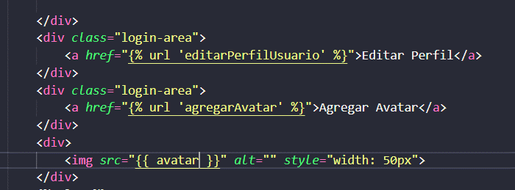

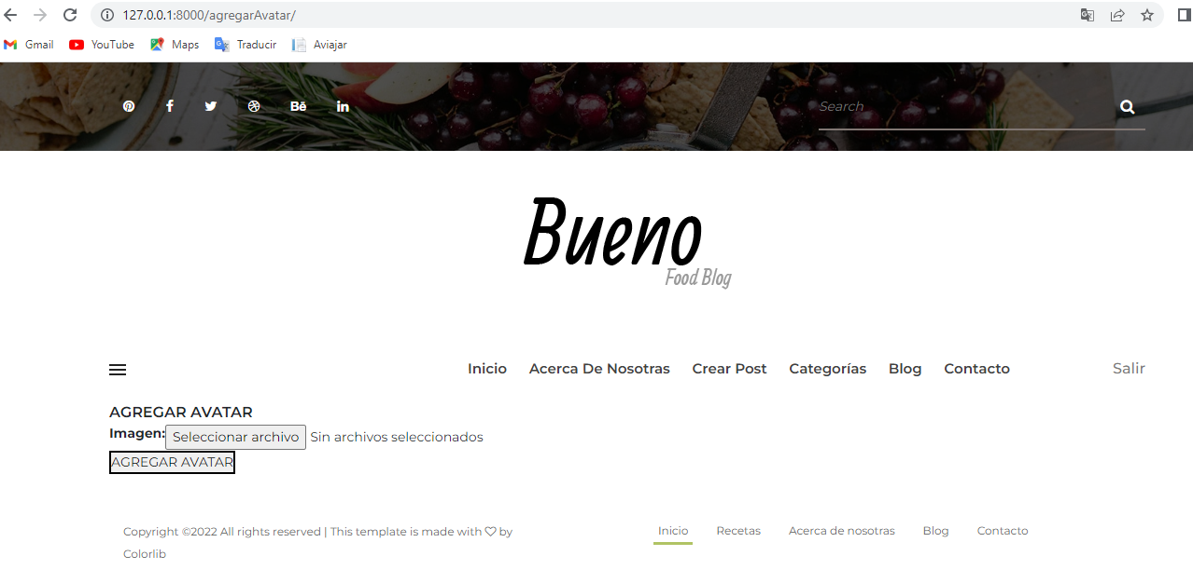

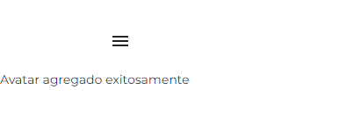

Publicar con ckeditor



Editar Perfil de usuario

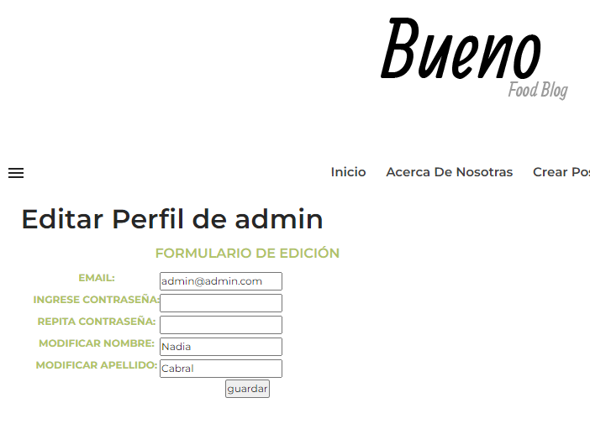

Cargar conversaciones - App Mensajes

